Upload-UP
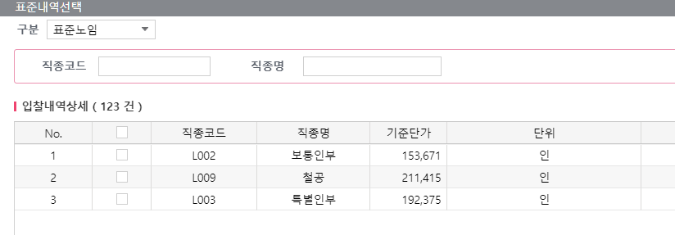
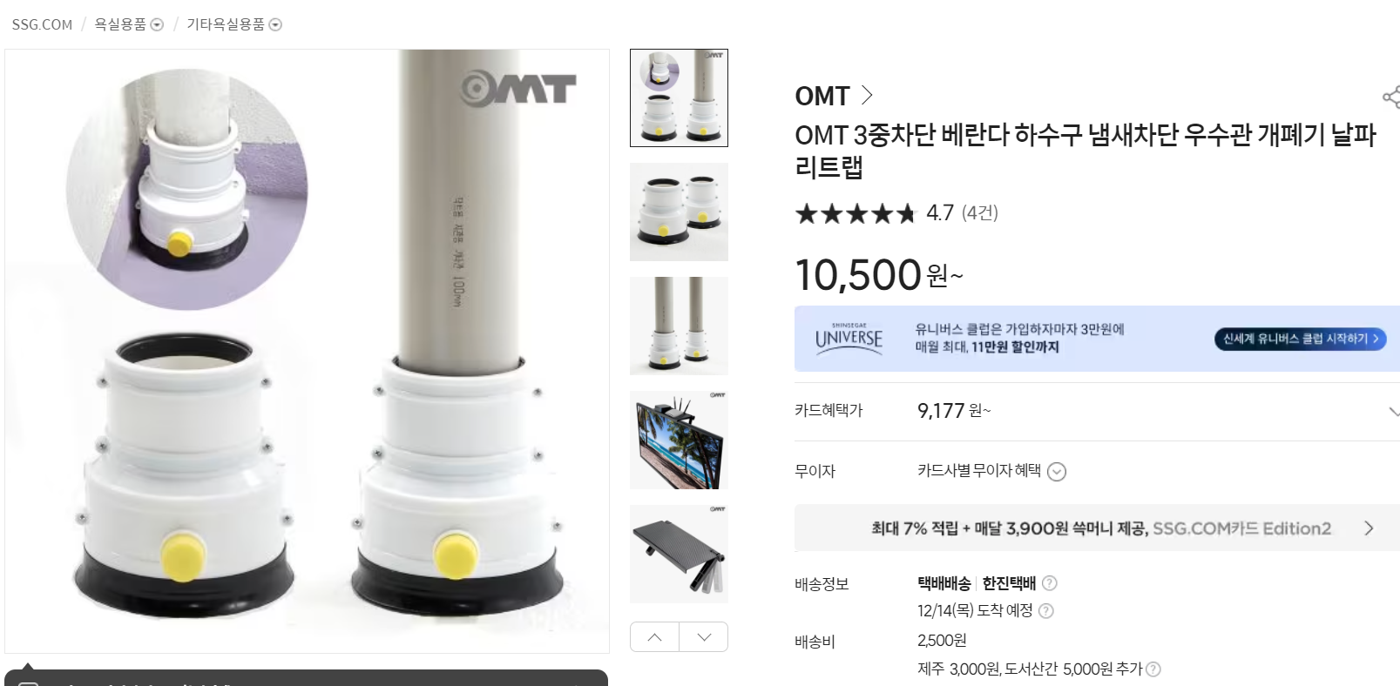
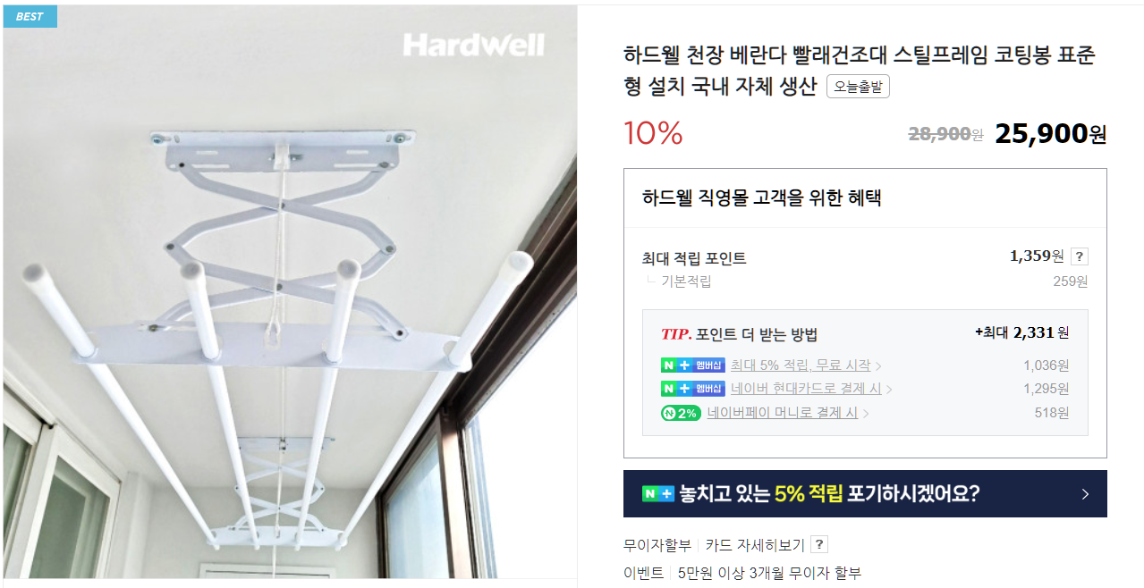
표준내역코드 | 세부공종 | 품명 | 규격 | 단위 | 수량 | 재료비단가 | 재료비소계 | 노무비단가 | 노무비소계 | 기계경비단가 | 기계경비소계 | 기타경비단가 | 기타경비소계 | 할증코드 | 재료비할증율 | 노무비할증율 | 할증내용
999999 | 수장공사 | 시중가 | 빨래건조대 | EA | 6 | 25,900
999999 | 수장공사 | 시중가 | 베란다 우수배관 트랩 | EA | 6 | 10,500

